155
 |  |  |  | 福祉・社会保障・教育 155

土地・
気象・
人口
国勢調査
経済
センサス
商業統計
調査
工業統計
調査
農 業
行財政
・議会
区施設
利用状況
・区民相談
衛生・
環境
土木施設
・みどり
区民の
くらし
関連
警察・
消防・
防災
特別区勢
一覧
練馬区勢
図表

10 |  | 福祉・社会保障・教育

 | 生活保護、障害者福祉、高齢者福祉、社会保障、保育、学校に関する数値など

福祉・
社会保障
・教育

 |  |  | 0

157
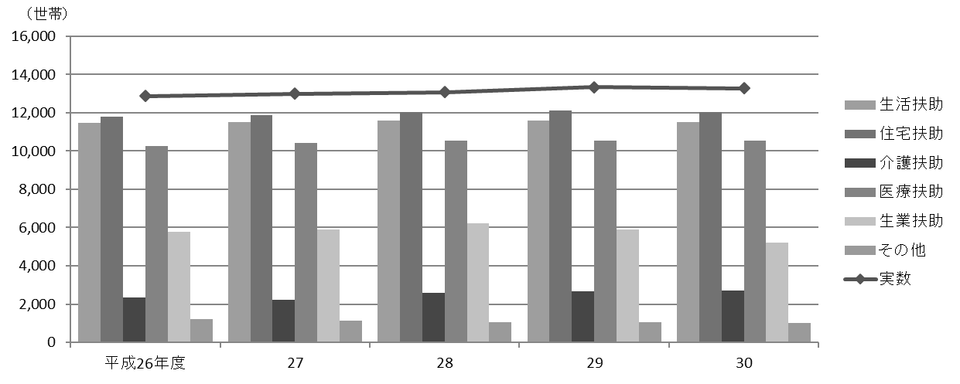
 |  |  |  |  |  |  |  |  |  |  |  |  |  |  |  |  |  |  |  | 福祉・社会保障・教育 157

表110 生活保護
(1) 世帯数および人員

年度 |  |  |  |  |  |  |  |  | 実数 |  |  | 生活扶助 |  |  |  |  | 住宅扶助 |  |  |  |  |  | 教育扶助
 |  |  |  |  |  |  |  |  | 世帯数 | 人員 |  | 世帯数 |  |  | 人員 |  | 世帯数 |  |  | 人員 |  |  | 世帯数 |  |  | 人員

 | 平成 |  |  | 26 |  |  | 年度 |  | 12,870 | 17,259 |  | 11,477 |  |  | 15,407 |  | 11,808 |  |  | 15,914 |  |  | 825 |  |  | 1,132
 |  |  |  | 27 |  |  |  |  | 13,004 | 17,095 |  | 11,520 |  |  | 15,232 |  | 11,885 |  |  | 15,821 |  |  | 726 |  |  | 987
 |  |  |  | 28 |  |  |  |  | 13,082 | 16,844 |  | 11,590 |  |  | 14,887 |  | 12,055 |  |  | 15,843 |  |  | 640 |  |  | 874
 |  |  |  | 29 |  |  |  |  | 13,340 | 17,043 |  | 11,608 |  |  | 14,912 |  | 12,102 |  |  | 15,694 |  |  | 579 |  |  | 791
 |  |  |  | 30 |  |  |  |  | 13,284 | 16,837 |  | 11,528 |  |  | 14,718 |  | 12,040 |  |  | 15,433 |  |  | 543 |  |  | 773

年度 |  |  |  |  |  |  |  |  | 介護扶助 |  |  | 医療扶助 |  |  |  |  | 出産扶助 |  |  |  | 生業扶助 |  |  | 葬祭扶助
 |  |  |  |  |  |  |  |  | 世帯数 | 人員 |  | 世帯数 |  |  | 人員 |  | 世帯数 |  | 人員 |  | 世帯数 |  | 人員 | 世帯数 |  |  | 人員

 | 平成 |  |  | 26 |  |  | 年度 |  | 2,363 | 2,470 |  | 10,253 |  |  | 12,479 |  | 9 |  | 9 |  | 5,769 |  | 6,205 | 364 |  |  | 364
 |  |  |  | 27 |  |  |  |  | 2,232 | 2,325 |  | 10,432 |  |  | 12,694 |  | 10 |  | 10 |  | 5,912 |  | 6,409 | 389 |  |  | 389
 |  |  |  | 28 |  |  |  |  | 2,598 | 2,727 |  | 10,563 |  |  | 12,687 |  | 6 |  | 6 |  | 6,218 |  | 6,666 | 408 |  |  | 408
 |  |  |  | 29 |  |  |  |  | 2,667 | 2,794 |  | 10,549 |  |  | 12,581 |  | 4 |  | 4 |  | 5,892 |  | 6,291 | 450 |  |  | 450
 |  |  |  | 30 |  |  |  |  | 2,719 | 2,843 |  | 10,556 |  |  | 12,512 |  | 3 |  | 3 |  | 5,219 |  | 5,665 | 482 |  |  | 482

 | 注 | ： | (1) |  | 実数、生活扶助、住宅扶助、教育扶助、介護扶助、医療扶助は、各年度３月の数値である。
 |  |  | (2) |  | 出産扶助、生業扶助、葬祭扶助は、各年度の累計値である。
資料 |  | ： | 福祉部生活福祉課

(2) 保護費支出状況

年度 |  |  |  |  |  |  |  |  | 総額 |  | 生活扶助 |  |  | 住宅扶助 |  |  | 教育扶助 |  |  |  | 介護扶助 |  |  | 医療扶助

 |  |  |  |  |  |  |  |  | 千円 |  | 千円 |  |  | 千円 |  |  | 千円 |  |  |  | 千円 |  |  | 千円
 | 平成 |  |  | 26 |  |  | 年度 |  | 31,958,552 |  | 10,823,813 |  |  | 7,290,732 |  |  | 182,579 |  |  |  | 558,104 |  |  | 12,748,655
 |  |  |  | 27 |  |  |  |  | 32,434,377 |  | 10,561,833 |  |  | 7,377,520 |  |  | 168,374 |  |  |  | 600,527 |  |  | 13,356,867
 |  |  |  | 28 |  |  |  |  | 32,633,478 |  | 10,603,262 |  |  | 7,431,397 |  |  | 145,494 |  |  |  | 590,261 |  |  | 13,453,209
 |  |  |  | 29 |  |  |  |  | 32,444,446 |  | 10,428,158 |  |  | 7,456,146 |  |  | 128,540 |  |  |  | 612,425 |  |  | 13,413,264
 |  |  |  | 30 |  |  |  |  | 32,108,656 |  | 9,969,450 |  |  | 7,418,844 |  |  | 104,502 |  |  |  | 606,681 |  |  | 13,612,574

年度 |  |  |  |  |  |  |  |  | 出産扶助 |  | 生業扶助 |  |  | 葬祭扶助 |  |  | 保護施設委託費 |  |  |  | 就労自立給付金

 |  |  |  |  |  |  |  |  | 千円 |  | 千円 |  |  | 千円 |  |  | 千円 |  |  |  | 千円
 | 平成 |  |  | 26 |  |  | 年度 |  | 1,016 |  | 110,934 |  |  | 66,375 |  |  | 169,577 |  |  |  | 6,766
 |  |  |  | 27 |  |  |  |  | 445 |  | 112,818 |  |  | 70,279 |  |  | 177,167 |  |  |  | 8,547
 |  |  |  | 28 |  |  |  |  | 737 |  | 116,369 |  |  | 78,345 |  |  | 205,090 |  |  |  | 9,313
 |  |  |  | 29 |  |  |  |  | 181 |  | 106,665 |  |  | 88,053 |  |  | 203,857 |  |  |  | 7,158
 |  |  |  | 30 |  |  |  |  | 486 |  | 83,448 |  |  | 93,253 |  |  | 199,557 |  |  |  | 7,362

 | 注 | ： | 就労自立給付金の支給は平成26年７月から開始した。
資料 |  | ： | 福祉部生活福祉課

(3) 保護の開始・廃止状況

年度 |  |  |  |  |  |  |  | 申請受理 件数 |  | 取り下げ 件数 |  |  | 却下件数 |  |  | 開始数 |  |  |  |  |  | 廃止数
 |  |  |  |  |  |  |  |  |  |  |  |  |  |  |  | 世帯 |  | 人員 |  |  |  | 世帯 |  |  | 人員

 | 平成 |  |  | 26 |  | 年度 |  | 1,805 |  | 48 |  |  | 43 |  |  | 1,697 |  | 2,336 |  |  |  | 1,446 |  |  | 1,844
 |  |  |  | 27 |  |  |  | 1,716 |  | 39 |  |  | 45 |  |  | 1,621 |  | 2,199 |  |  |  | 1,467 |  |  | 1,923
 |  |  |  | 28 |  |  |  | 1,664 |  | 42 |  |  | 34 |  |  | 1,559 |  | 2,078 |  |  |  | 1,474 |  |  | 1,879
 |  |  |  | 29 |  |  |  | 1,565 |  | 33 |  |  | 53 |  |  | 1,529 |  | 1,980 |  |  |  | 1,325 |  |  | 1,693
 |  |  |  | 30 |  |  |  | 1,491 |  | 43 |  |  | 39 |  |  | 1,406 |  | 1,990 |  |  |  | 1,468 |  |  | 1,790

資料 |  | ： | 福祉部生活福祉課

図27 生活保護受給世帯数の推移【表110関連】

162
162 福祉・社会保障・教育

 | 表119 高齢者福祉施設等の定員
 |  |  |  |  |  |  |  |  |  |  |  |  |  |  |  |  |  |  |  |  |  |  | (各年４月１日現在)
 | 年 |  |  |  |  |  | 特別養護老人ホーム |  |  |  | 介護老人保健施設 |  | 軽費老人ホーム |  |  |  | 都市型軽費 老人ホーム |  |  | 認知症高齢者 グループホーム

 |  |  |  |  |  |  | 施設数 |  | 定員 |  | 施設数 | 定員 | 施設数 |  | 定員 |  | 施設数 | 定員 |  | 施設数 |  | 定員

 |  | 平成 |  | 27 |  | 年 | 27 |  | 1,864 |  | 11 | 1,080 | 1 |  | 50 |  | 9 | 170 |  | 30 |  | 509
 |  |  |  | 28 |  |  | 27 |  | 1,864 |  | 13 | 1,236 | 1 |  | 50 |  | 9 | 170 |  | 32 |  | 545
 |  |  |  | 29 |  |  | 27 |  | 1,864 |  | 14 | 1,316 | 1 |  | 50 |  | 9 | 170 |  | 33 |  | 563
 |  |  |  | 30 |  |  | 29 |  | 2,090 |  | 14 | 1,316 | 1 |  | 50 |  | 10 | 190 |  | 33 |  | 563
 |  |  |  | 31 |  |  | 30 |  | 2,173 |  | 14 | 1,316 | 1 |  | 50 |  | 10 | 190 |  | 34 |  | 581

 |  | 注 | ： | 特別養護老人ホームのうち、区の助成により整備されたものには、このほか「東京武蔵野ホーム」（板橋区、定員30人）がある。
 | 資料 |  | ： | 高齢施策担当部高齢社会対策課、介護保険課

 | 図28 高齢者福祉施設等の定員の推移【表119関連】
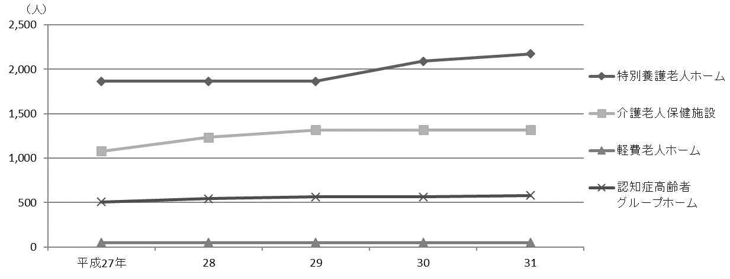

 |  | 注 | ： | 「軽費老人ホーム」には都市型軽費老人ホームを含む。

 | 表120 老人ホーム措置・入所状況

 | 年度 |  |  |  |  |  |  | 養護老人ホーム |  |  |  |  |  |  |  | 軽費老人ホーム
 |  |  |  |  |  |  |  | 入所者 |  | 退所者 |  | 在所者 |  | 待機者 |  | 入所者 |  |  | 退所者 |  | 在所者

 |  | 平成 |  |  | 26 | 年度 |  | 24 |  | 25 |  | 173 |  | 7 |  | 4 |  |  | 4 |  | 50
 |  |  |  |  | 27 |  |  | 18 |  | 21 |  | 170 |  | 3 |  | 3 |  |  | 4 |  | 49
 |  |  |  |  | 28 |  |  | 6 |  | 16 |  | 157 |  | 2 |  | 7 |  |  | 9 |  | 47
 |  |  |  |  | 29 |  |  | 14 |  | 29 |  | 142 |  | 2 |  | 6 |  |  | 6 |  | 47
 |  |  |  |  | 30 |  |  | 27 |  | 29 |  | 140 |  | － |  | 8 |  |  | 8 |  | 47

 |  | 注 | ： | 「入所者」と「退所者」は各年度の合計数、「在所者」と「待機者」は各年度末現在の数値である。
 | 資料 |  | ： | 高齢施策担当部高齢社会対策課、高齢者支援課

169
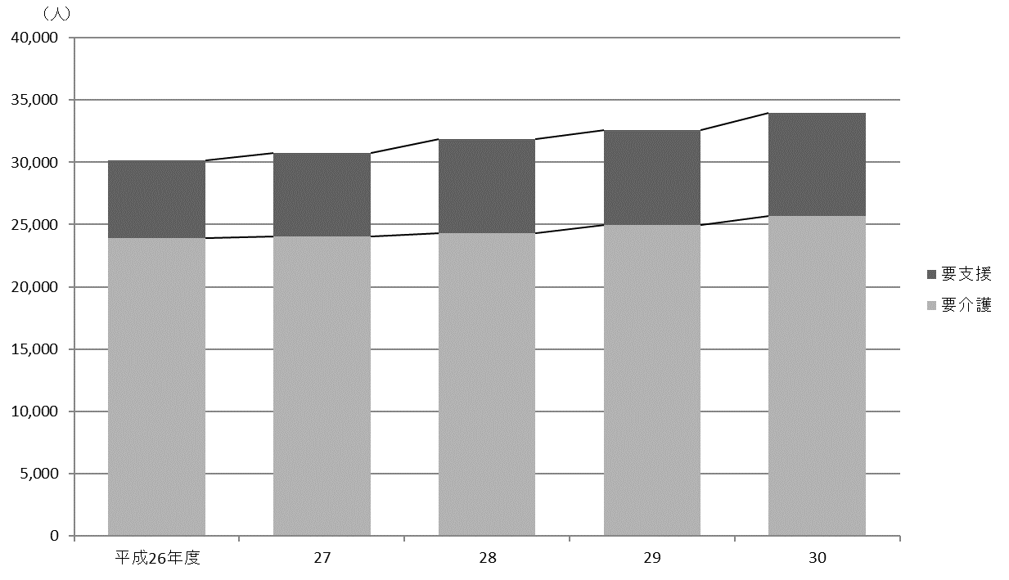
 | 福祉・社会保障・教育 169

図29 国民健康保険被保険者および加入率の推移【表121関連】
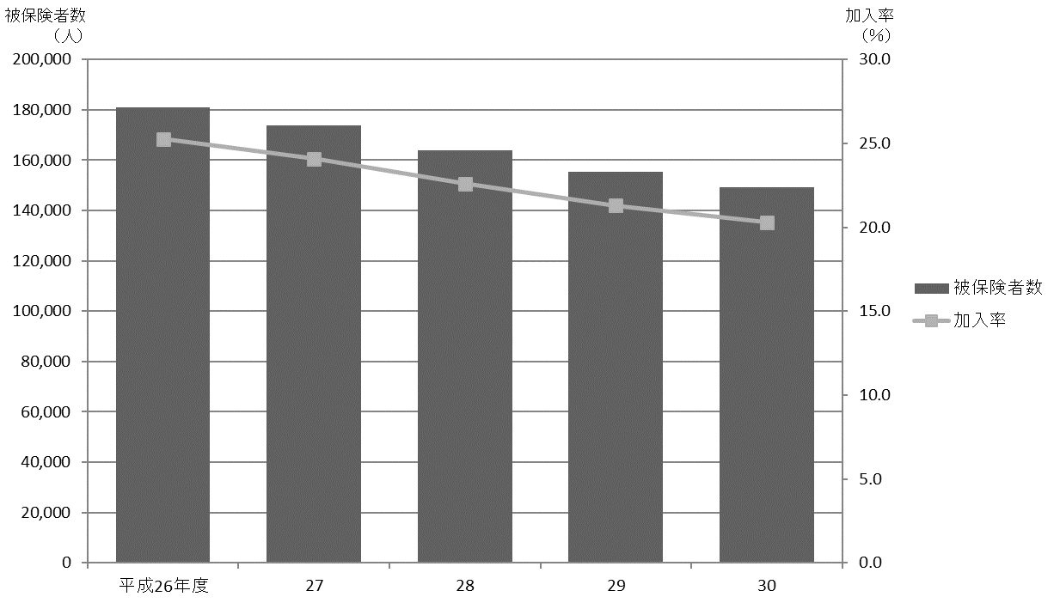

図30 要介護認定者数の推移【表122関連】

176
176 福祉・社会保障・教育

 | 図31 保育所定員と待機児数の推移【表129関連】
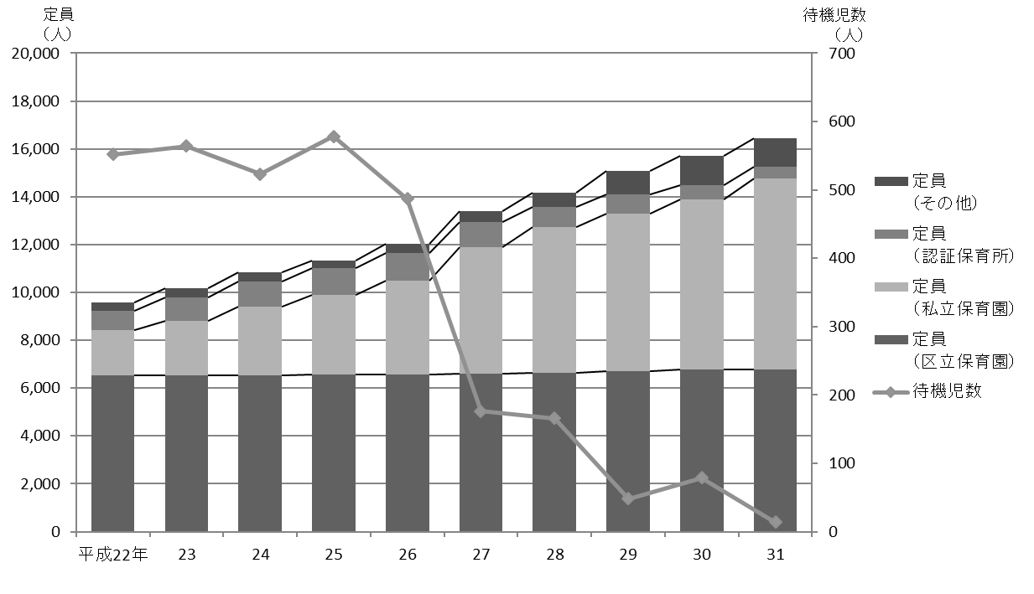

 |  | 注 | ： | 「その他」は、平成26年度までは保育室、家庭福祉員、駅型グループ保育室、グループ型家庭的保育事業の合計値である。
 |  |  |  | 平成27年度からは保育室、家庭的保育者、小規模保育事業A型・B型・C型、事業所内保育事業、居宅訪問型保育事業の合計値である。

